Sheet1
Substructure | Substructure in Molecule | Compound ID | Activity label | p_value | Compounds with substr. | Comp. with substr. active | Comp. with substr. inactive
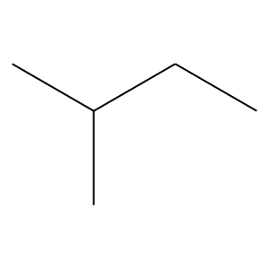 | 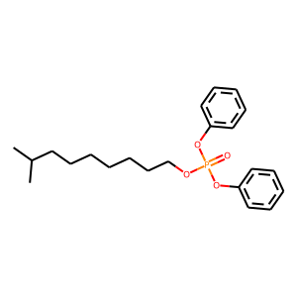 | 2 | 0 | 0.0081593167358 | 63 | 7 | 56
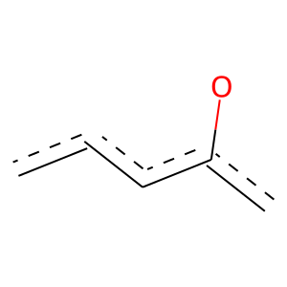 |  | 2 | 1 | 6.7449430447E-77 | 375 | 307 | 68
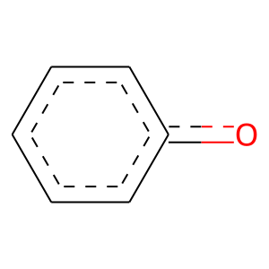 | 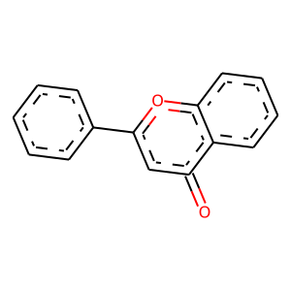 | 3 | 1 | 2.4084459603E-08 | 54 | 42 | 12
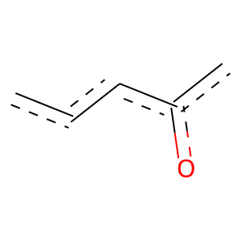 |  | 3 | 1 | 1.0581847536E-08 | 55 | 43 | 12
 |  | 3 | 1 | 7.5227893316E-117 | 403 | 362 | 41
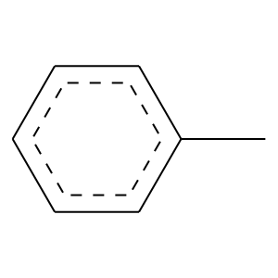 |  | 3 | 1 | 3.9677454491E-102 | 350 | 315 | 35
 | 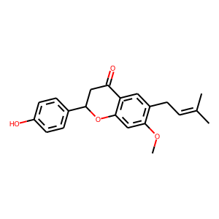 | 8 | 1 | 6.3340100606E-14 | 74 | 60 | 14
 | 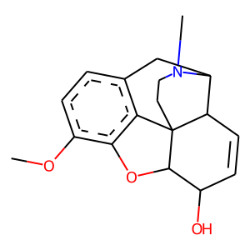 | 10 | 1 | 1.115722841E-122 | 509 | 435 | 74
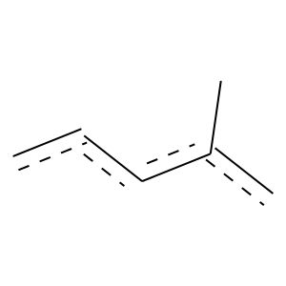 | 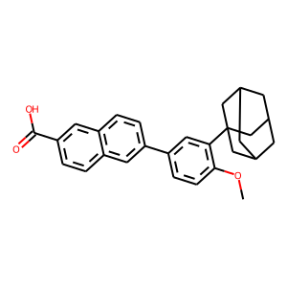 | 11 | 1 | 1.744842085E-105 | 361 | 325 | 36
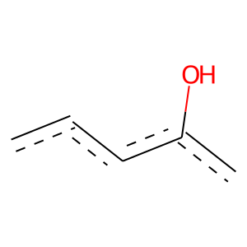 | 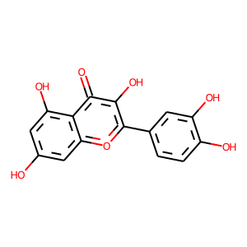 | 12 | 0 | 0.0002602624047 | 93 | 11 | 82
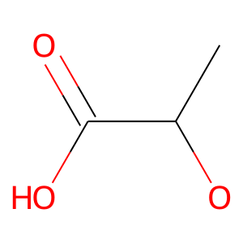 | 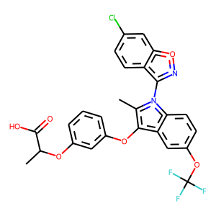 | 13 | 1 | 0 | 88 | 88 | 0
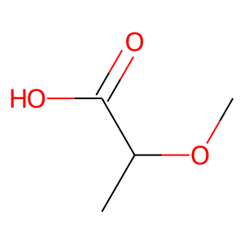 |  | 13 | 1 | 0 | 88 | 88 | 0
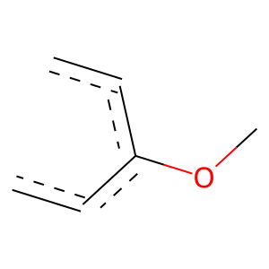 |  | 13 | 1 | 1.4278168349E-19 | 54 | 52 | 2
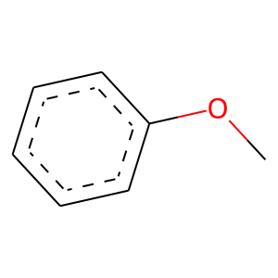 |  | 13 | 1 | 6.5346177775E-10 | 63 | 49 | 14
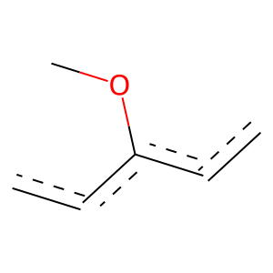 |  | 13 | 1 | 3.1525536268E-30 | 129 | 110 | 19
 |  | 13 | 1 | 1.8253977236E-20 | 56 | 54 | 2
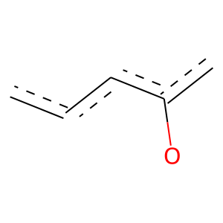 |  | 13 | 1 | 0 | 1139 | 967 | 172
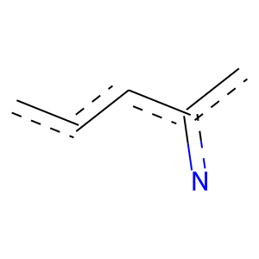 |  | 13 | 1 | 3.8707363318E-42 | 129 | 120 | 9
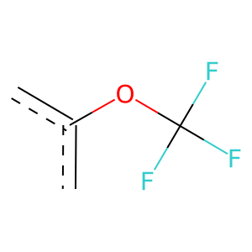 |  | 13 | 1 | 8.3401465775E-20 | 58 | 55 | 3
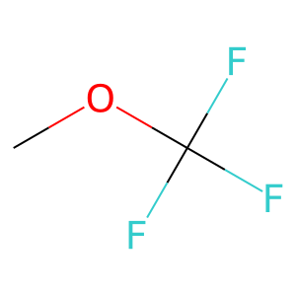 |  | 13 | 1 | 3.981584888E-21 | 61 | 58 | 3
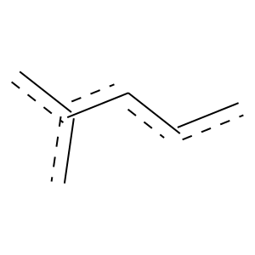 |  | 13 | 1 | 7.6907608774E-37 | 151 | 130 | 21
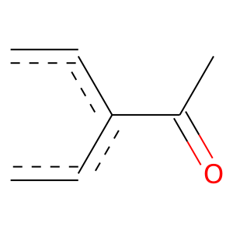 | 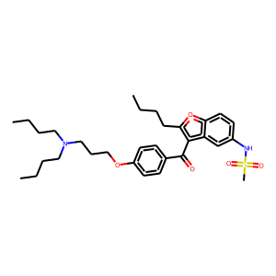 | 14 | 1 | 1.1958338607E-41 | 149 | 133 | 16
 |  | 14 | 1 | 4.4050229695E-129 | 509 | 441 | 68
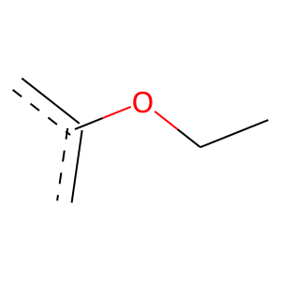 |  | 14 | 1 | 4.3006089963E-226 | 642 | 606 | 36
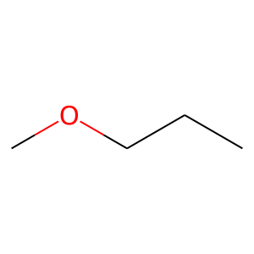 |  | 14 | 1 | 5.2877360655E-119 | 325 | 310 | 15
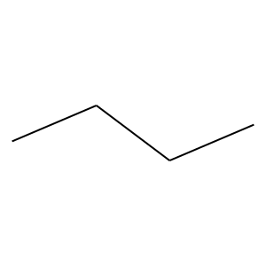 | 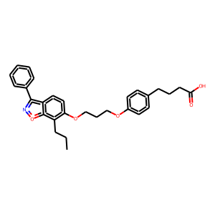 | 15 | 1 | 8.8697442601E-71 | 198 | 188 | 10
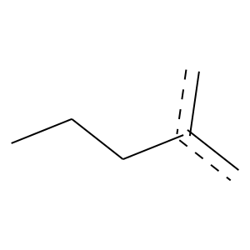 |  | 15 | 1 | 3.9012961153E-33 | 80 | 79 | 1
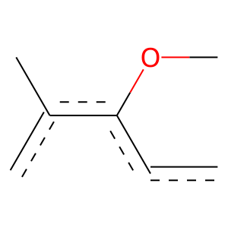 |  | 15 | 1 | 0 | 57 | 57 | 0
 |  | 15 | 1 | 2.9679143178E-106 | 289 | 276 | 13
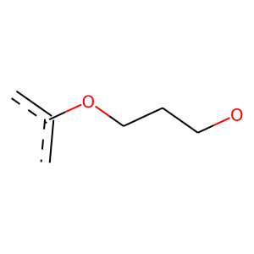 |  | 15 | 1 | 0 | 170 | 170 | 0
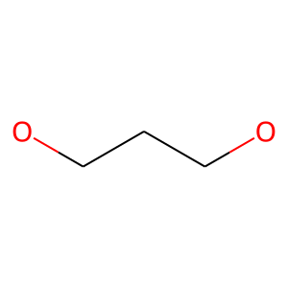 |  | 15 | 1 | 4.7817550431E-89 | 220 | 215 | 5
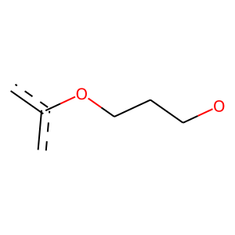 |  | 15 | 1 | 2.0733177978E-86 | 201 | 199 | 2
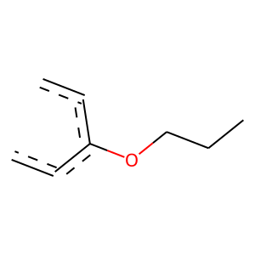 |  | 15 | 1 | 1.3015284237E-38 | 111 | 105 | 6
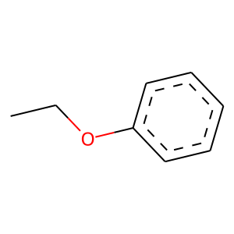 |  | 15 | 1 | 1.8864010401E-119 | 340 | 321 | 19
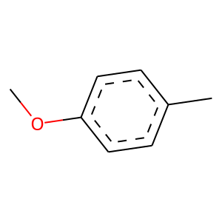 |  | 15 | 1 | 1.4681193496E-121 | 316 | 305 | 11
 |  | 15 | 1 | 3.0891189861E-163 | 738 | 616 | 122
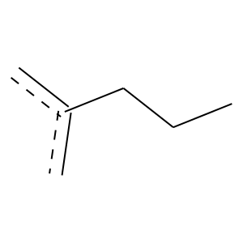 |  | 15 | 1 | 1.5807117394E-07 | 67 | 48 | 19
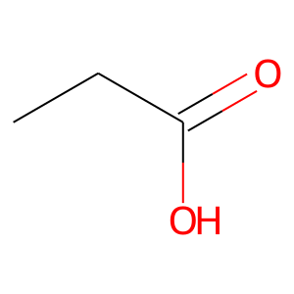 |  | 15 | 1 | 7.7458851698E-23 | 181 | 131 | 50
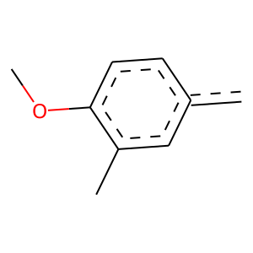 |  | 15 | 1 | 0 | 51 | 51 | 0
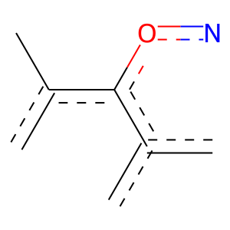 |  | 15 | 1 | 0 | 51 | 51 | 0
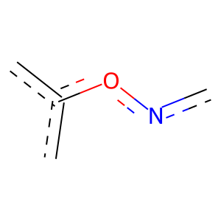 |  | 15 | 1 | 0 | 52 | 52 | 0
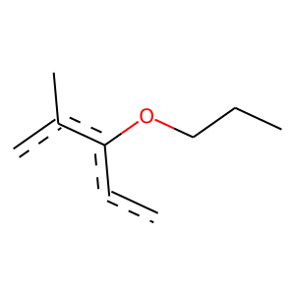 | 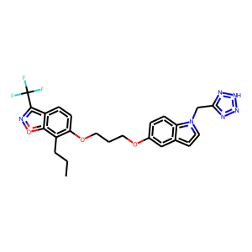 | 17 | 1 | 0 | 52 | 52 | 0
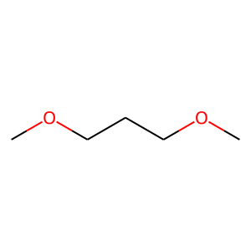 |  | 17 | 1 | 2.7701917923E-93 | 216 | 214 | 2
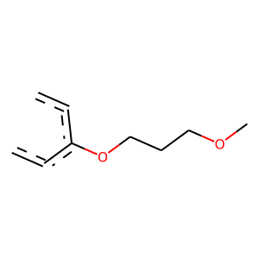 |  | 17 | 1 | 0 | 153 | 153 | 0
 |  | 17 | 1 | 2.7590649775E-74 | 179 | 176 | 3
 |  | 17 | 1 | 3.3950459484E-145 | 395 | 377 | 18
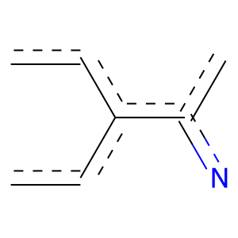 |  | 17 | 1 | 0 | 56 | 56 | 0
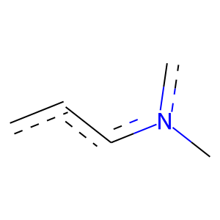 |  | 17 | 1 | 1.7327913858E-18 | 55 | 52 | 3
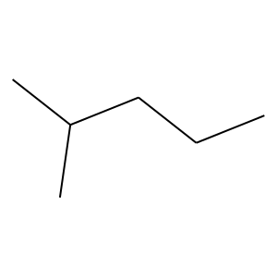 |  | 18 | 1 | 1.3751277103E-15 | 102 | 78 | 24
 |  | 19 | 1 | 0 | 216 | 216 | 0
 |  | 19 | 1 | 0 | 155 | 155 | 0
 |  | 19 | 1 | 3.6949755812E-115 | 350 | 325 | 25
 |  | 19 | 1 | 9.1418159239E-09 | 62 | 47 | 15
 |  | 19 | 1 | 4.1101211792E-28 | 69 | 68 | 1
 |  | 25 | 1 | 7.4791363809E-36 | 108 | 101 | 7
 |  | 28 | 1 | 3.9461759931E-13 | 67 | 55 | 12
 |  | 28 | 1 | 3.8740548812E-12 | 83 | 63 | 20
 |  | 28 | 1 | 9.9302161955E-28 | 86 | 80 | 6
 |  | 28 | 1 | 4.8861781996E-24 | 92 | 81 | 11
 |  | 28 | 1 | 5.0277700934E-29 | 71 | 70 | 1
 |  | 28 | 1 | 3.1125303499E-65 | 150 | 149 | 1
 |  | 28 | 1 | 0 | 82 | 82 | 0
 |  | 28 | 1 | 2.960810907E-43 | 259 | 201 | 58
 |  | 28 | 1 | 2.4176644689E-31 | 84 | 81 | 3
 |  | 28 | 1 | 7.328289539E-60 | 241 | 208 | 33
 |  | 33 | 1 | 2.7749309023E-35 | 100 | 95 | 5
 |  | 33 | 1 | 0 | 94 | 94 | 0
 |  | 33 | 1 | 0 | 100 | 100 | 0
 |  | 33 | 1 | 4.0806155252E-20 | 62 | 58 | 4
 |  | 33 | 1 | 4.802660739E-32 | 244 | 178 | 66
 |  | 34 | 1 | 6.218581291E-17 | 69 | 60 | 9
 |  | 34 | 1 | 6.9252957158E-11 | 61 | 49 | 12
 |  | 35 | 1 | 1.2554815358E-10 | 53 | 44 | 9
 |  | 36 | 0 | 3.6331571917E-09 | 69 | 1 | 68
 |  | 36 | 0 | 2.0864621718E-06 | 53 | 1 | 52
 |  | 38 | 0 | 3.1157207701E-05 | 59 | 3 | 56
 |  | 46 | 1 | 3.7480230337E-22 | 76 | 69 | 7
 |  | 46 | 1 | 2.5365480617E-55 | 133 | 131 | 2
 |  | 46 | 1 | 2.4342496138E-60 | 144 | 142 | 2
 |  | 46 | 1 | 8.0815966324E-127 | 294 | 291 | 3
 |  | 46 | 1 | 1.6035646666E-118 | 271 | 269 | 2
 |  | 46 | 1 | 2.333646734E-120 | 275 | 273 | 2
 |  | 46 | 1 | 8.9809507261E-150 | 339 | 337 | 2
 |  | 46 | 1 | 2.9604091164E-144 | 327 | 325 | 2
 |  | 46 | 1 | 1.0269740401E-144 | 328 | 326 | 2
 |  | 46 | 1 | 1.7891141147E-147 | 334 | 332 | 2
 |  | 46 | 1 | 1.6979817446E-141 | 321 | 319 | 2
 |  | 46 | 1 | 1.1672299158E-94 | 219 | 217 | 2
 |  | 51 | 0 | 0.00017622261311 | 85 | 9 | 76
 |  | 51 | 1 | 2.9527569759E-11 | 62 | 50 | 12
 |  | 52 | 1 | 0 | 94 | 94 | 0
 |  | 52 | 1 | 2.7249126499E-104 | 240 | 238 | 2
 |  | 52 | 1 | 5.7865687694E-75 | 176 | 174 | 2
 |  | 52 | 1 | 2.3729182816E-30 | 78 | 76 | 2
 |  | 52 | 1 | 2.3729182816E-30 | 78 | 76 | 2
 |  | 52 | 1 | 1.6317337876E-28 | 100 | 90 | 10
 |  | 53 | 1 | 6.2310945123E-53 | 147 | 140 | 7
 |  | 55 | 1 | 3.999065913E-47 | 115 | 113 | 2
 |  | 55 | 1 | 0 | 79 | 79 | 0
 |  | 55 | 1 | 1.6590684691E-34 | 83 | 82 | 1
 |  | 55 | 1 | 0 | 68 | 68 | 0
 |  | 55 | 1 | 9.209632074E-41 | 105 | 102 | 3
 |  | 55 | 1 | 7.0461511848E-36 | 86 | 85 | 1
 |  | 55 | 1 | 0 | 79 | 79 | 0
 |  | 55 | 1 | 0 | 154 | 154 | 0
 |  | 55 | 1 | 5.5484438846E-23 | 125 | 100 | 25
 |  | 55 | 1 | 1.2717720965E-17 | 139 | 101 | 38
 |  | 55 | 1 | 8.0362406747E-33 | 242 | 178 | 64
 |  | 59 | 1 | 1.4104241023E-25 | 81 | 75 | 6
 |  | 64 | 1 | 7.803605055E-30 | 128 | 109 | 19
 |  | 66 | 1 | 8.6303143968E-14 | 99 | 74 | 25
 |  | 67 | 1 | 8.5967594336E-26 | 75 | 71 | 4
 |  | 67 | 1 | 1.3092150586E-32 | 83 | 81 | 2
 |  | 67 | 1 | 8.2775806302E-08 | 70 | 50 | 20
 |  | 70 | 1 | 2.2519612276E-20 | 52 | 51 | 1
 |  | 72 | 0 | 1.4289039072E-08 | 73 | 2 | 71
 |  | 77 | 0 | 0.0035779565945 | 51 | 4 | 47
 |  | 79 | 1 | 6.2310945123E-53 | 147 | 140 | 7
 |  | 79 | 1 | 1.2028493443E-22 | 57 | 56 | 1
 |  | 79 | 1 | 1.05532595E-22 | 61 | 59 | 2
 |  | 79 | 1 | 2.94908106E-54 | 150 | 143 | 7
 |  | 79 | 1 | 1.0985003907E-20 | 60 | 57 | 3
 |  | 86 | 1 | 1.5139913756E-129 | 295 | 293 | 2
 |  | 86 | 1 | 4.8940383406E-141 | 320 | 318 | 2
 |  | 86 | 1 | 0 | 84 | 84 | 0
 |  | 88 | 1 | 5.9153281582E-09 | 51 | 41 | 10
 |  | 92 | 1 | 0 | 59 | 59 | 0
 |  | 92 | 1 | 0 | 60 | 60 | 0
 |  | 93 | 1 | 2.7243460319E-22 | 67 | 63 | 4
 |  | 96 | 1 | 2.703938003E-09 | 68 | 51 | 17
 |  | 96 | 1 | 3.1692226598E-08 | 67 | 49 | 18
 |  | 99 | 1 | 0 | 85 | 85 | 0
 |  | 99 | 1 | 2.6137024196E-40 | 100 | 98 | 2
 |  | 99 | 1 | 2.7680395068E-33 | 123 | 109 | 14
 |  | 99 | 1 | 3.6902546218E-31 | 115 | 102 | 13
 |  | 99 | 1 | 6.2783576323E-40 | 114 | 108 | 6
 |  | 99 | 1 | 5.9306739263E-46 | 108 | 107 | 1
 |  | 99 | 1 | 0 | 106 | 106 | 0
 |  | 100 | 1 | 2.0700150039E-54 | 131 | 129 | 2
 |  | 100 | 1 | 4.0613351704E-95 | 220 | 218 | 2
 |  | 100 | 1 | 1.4933672581E-112 | 258 | 256 | 2
 |  | 100 | 1 | 1.0241722044E-110 | 254 | 252 | 2
 |  | 100 | 1 | 3.1705450979E-116 | 266 | 264 | 2
 |  | 100 | 1 | 2.0733177978E-86 | 201 | 199 | 2
 |  | 100 | 1 | 4.8098615853E-107 | 246 | 244 | 2
 |  | 100 | 1 | 1.6035646666E-118 | 271 | 269 | 2
 |  | 100 | 1 | 9.640001036E-94 | 217 | 215 | 2
 |  | 102 | 1 | 2.3141609369E-06 | 57 | 41 | 16
 |  | 104 | 0 | 0.026873867633 | 59 | 7 | 52
 |  | 104 | 0 | 1.2084205103E-05 | 108 | 12 | 96
 |  | 104 | 0 | 0 | 59 | 0 | 59
 |  | 104 | 0 | 2.1120075734E-08 | 85 | 4 | 81
 |  | 104 | 0 | 9.6173498253E-06 | 56 | 2 | 54
 |  | 108 | 1 | 3.399907276E-19 | 63 | 58 | 5
 |  | 108 | 1 | 1.8192369446E-24 | 61 | 60 | 1
 |  | 110 | 1 | 1.7137519327E-23 | 73 | 68 | 5
 |  | 111 | 1 | 4.3276089372E-15 | 59 | 52 | 7
 |  | 111 | 1 | 7.9161487306E-11 | 56 | 46 | 10
 |  | 111 | 1 | 1.6933773528E-24 | 65 | 63 | 2
 |  | 111 | 1 | 1.2832762086E-08 | 66 | 49 | 17
 |  | 112 | 1 | 1.4535014644E-12 | 58 | 49 | 9
 |  | 115 | 1 | 8.8819695463E-24 | 67 | 64 | 3
 |  | 120 | 1 | 1.6019362435E-06 | 51 | 38 | 13
 |  | 128 | 1 | 1.2543350442E-11 | 63 | 51 | 12
 |  | 139 | 1 | 6.051641603E-49 | 119 | 117 | 2
 |  | 139 | 1 | 2.5140635195E-87 | 203 | 201 | 2
 |  | 139 | 1 | 2.0198877346E-108 | 249 | 247 | 2
 |  | 139 | 1 | 3.0303460996E-99 | 229 | 227 | 2
 |  | 139 | 1 | 2.0198877346E-108 | 249 | 247 | 2
 |  | 139 | 1 | 7.9602000677E-93 | 215 | 213 | 2
 |  | 158 | 1 | 3.0477997246E-27 | 88 | 81 | 7
 |  | 158 | 1 | 9.3673261683E-30 | 84 | 80 | 4
 |  | 158 | 1 | 2.1342716621E-27 | 82 | 77 | 5
 |  | 162 | 1 | 2.0324528916E-23 | 79 | 72 | 7
 |  | 165 | 1 | 5.8187988235E-34 | 133 | 116 | 17
 |  | 165 | 1 | 0 | 88 | 88 | 0
 |  | 165 | 1 | 0 | 82 | 82 | 0
 |  | 165 | 1 | 5.9998357607E-39 | 97 | 95 | 2
 |  | 165 | 1 | 0 | 88 | 88 | 0
 |  | 165 | 1 | 0 | 88 | 88 | 0
 |  | 167 | 1 | 4.8767465516E-15 | 72 | 60 | 12
 |  | 170 | 1 | 0 | 73 | 73 | 0
 |  | 170 | 1 | 2.6966709928E-26 | 69 | 67 | 2
 |  | 171 | 0 | 0.0024081376603 | 67 | 7 | 60
 |  | 177 | 1 | 0 | 78 | 78 | 0
 |  | 177 | 1 | 0 | 78 | 78 | 0
 |  | 177 | 1 | 0 | 74 | 74 | 0
 |  | 177 | 1 | 3.1773177574E-09 | 70 | 52 | 18
 |  | 181 | 1 | 3.8159691415E-17 | 64 | 57 | 7
 |  | 207 | 1 | 3.5459405685E-30 | 101 | 92 | 9
 |  | 207 | 1 | 2.0328425921E-34 | 87 | 85 | 2
 |  | 207 | 1 | 2.0328425921E-34 | 87 | 85 | 2
 |  | 207 | 1 | 0 | 70 | 70 | 0
 |  | 207 | 1 | 0 | 70 | 70 | 0
 |  | 207 | 1 | 0 | 84 | 84 | 0
 |  | 207 | 1 | 0 | 84 | 84 | 0
 |  | 213 | 0 | 0.002958522195 | 71 | 8 | 63
 |  | 213 | 0 | 0.00094310644966 | 93 | 12 | 81
 |  | 214 | 1 | 0 | 92 | 92 | 0
 |  | 214 | 1 | 0 | 82 | 82 | 0
 |  | 218 | 1 | 0 | 82 | 82 | 0
 |  | 218 | 1 | 0 | 65 | 65 | 0
 |  | 218 | 1 | 3.7062106047E-32 | 82 | 80 | 2
 |  | 218 | 1 | 1.5112967293E-28 | 74 | 72 | 2
 |  | 218 | 1 | 1.4104241023E-25 | 81 | 75 | 6
 |  | 218 | 1 | 2.9624078685E-12 | 52 | 45 | 7
 |  | 226 | 1 | 1.6262850725E-10 | 67 | 52 | 15
 |  | 228 | 1 | 0 | 84 | 84 | 0
 |  | 228 | 1 | 0 | 81 | 81 | 0
 |  | 231 | 0 | 0.0039880930397 | 70 | 8 | 62
 |  | 234 | 1 | 0 | 67 | 67 | 0
 |  | 234 | 1 | 1.4376704247E-28 | 70 | 69 | 1
 |  | 234 | 1 | 0 | 62 | 62 | 0
 |  | 234 | 1 | 0 | 61 | 61 | 0
 |  | 234 | 1 | 0 | 61 | 61 | 0
 |  | 234 | 1 | 0 | 61 | 61 | 0
 |  | 234 | 1 | 0 | 61 | 61 | 0
 |  | 234 | 1 | 0 | 61 | 61 | 0
 |  | 234 | 1 | 1.338159018E-23 | 63 | 61 | 2
 |  | 234 | 1 | 0 | 61 | 61 | 0
 |  | 234 | 1 | 0 | 61 | 61 | 0
 |  | 234 | 1 | 4.1555839077E-25 | 70 | 67 | 3
 |  | 259 | 1 | 2.1388371089E-25 | 67 | 65 | 2
 |  | 259 | 1 | 2.1388371089E-25 | 67 | 65 | 2
 |  | 262 | 1 | 0 | 56 | 56 | 0
 |  | 262 | 1 | 0 | 57 | 57 | 0
 |  | 276 | 1 | 4.4996337266E-10 | 54 | 44 | 10
 |  | 303 | 0 | 0.04079076138 | 62 | 8 | 54
 |  | 338 | 1 | 0 | 57 | 57 | 0
 |  | 340 | 0 | 0.00069313019184 | 71 | 7 | 64
 |  | 385 | 1 | 1.1535437234E-16 | 71 | 61 | 10
 |  | 386 | 1 | 0 | 77 | 77 | 0
 |  | 386 | 1 | 1.1173526327E-32 | 79 | 78 | 1
 |  | 420 | 1 | 0 | 56 | 56 | 0
 |  | 430 | 0 | 0.0035233833772 | 61 | 6 | 55
 |  | 634 | 1 | 0 | 61 | 61 | 0
 |  | 634 | 1 | 0 | 61 | 61 | 0
 |  | 634 | 1 | 0 | 61 | 61 | 0
 |  | 634 | 1 | 0 | 61 | 61 | 0
 |  | 634 | 1 | 0 | 61 | 61 | 0
 |  | 634 | 1 | 0 | 61 | 61 | 0
 |  | 634 | 1 | 0 | 61 | 61 | 0
 |  | 634 | 1 | 0 | 61 | 61 | 0
 |  | 634 | 1 | 0 | 61 | 61 | 0

